界面&功能
小地图系统 |  |  |  | 功能规则

 | 功能入口

 | 1.主界面点击右上角小地图区域打开

1
4
 | 小地图界面
2
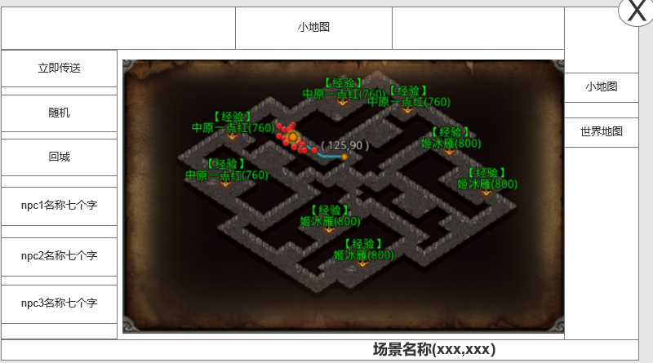
 |  | 1、标题 |  |  | 1、标题
 |  | ▶ | 左侧显示功能名称 |  | ▶ | 左侧显示功能名称
 |  | 2、地图信息栏 |  |  | 2、地图信息栏
5
 |  | ▶ | 包括：npc名字。 |  | ▶ | 包括：npc名字,可支持配置
 |  | ▶ | 包括：传送信息(立即传送，随机传送，回城传送) |  | ▶ | 传送信息
 |  | ▶ | 有选中和未选中状态 |  |  | 立即传送：点击小地图上的位置后，寻路时，点击立即传送到达目标点
 |  | ▶ | 可以上下滑动 |  |  | 随机：随机出现在当前场景的位置
 |  | 3、地图名称和坐标 |  |  |  | 回城：回到主城
 |  | ▶ | 地图名字：显示打开地图的名字 |  | ▶ | 有选中和未选中状态
 |  | ▶ | 地图坐标：显示玩家当前位置的坐标信息 |  | ▶ | 可以上下滑动
 |  | 4、关闭按钮
 |  | ▶ | 点击后关闭界面 |  | 3、地图名称和坐标
 |  | 5、地图详细界面 |  |  | ▶ | 地图名字：显示打开地图的名字
 |  | ▶ | 根据显示的内容不同，需要显示不同的图标 |  | ▶ | 地图坐标：显示玩家当前位置的坐标信息
 |  |  | 玩家自己显示黄点，图标需要做的明显点
 |  |  | NPC显示绿点 |  | 4、关闭按钮
 |  |  | BOSS显示BOSS图标 |  | ▶ | 点击后关闭界面
 |  |  | 怪物显示橙点 |  | 5、地图详细界面
 |  |  | 传送显示传送门图标 |  | ▶ | 根据显示的内容不同，需要显示不同的图标
 |  |  | 玩家寻路信息（玩家寻路终点的点图标，组成线路信息的小点图标） |  |  | 玩家自己显示黄点：永远显示
 |  |  |  |  |  | NPC显示绿点：地图上的NPC点可以支持配置
 |  |  |  |  |  | BOSS显示BOSS图标：地图上的BOSS点可以支持配置，BOSS死亡后需要显示刷新时间
 |  |  |  |  |  | 怪物显示橙点：只显示玩家附近X范围内的怪物橙点
 |  |  |  |  |  | 传送显示传送门图标：可以支持配置
 |  |  |  |  |  | 玩家寻路信息：玩家寻路终点，根据玩家当前位置和终点生成的寻路路径。
 | 无选框标示界面
3

 | 世界地图界面

2
1
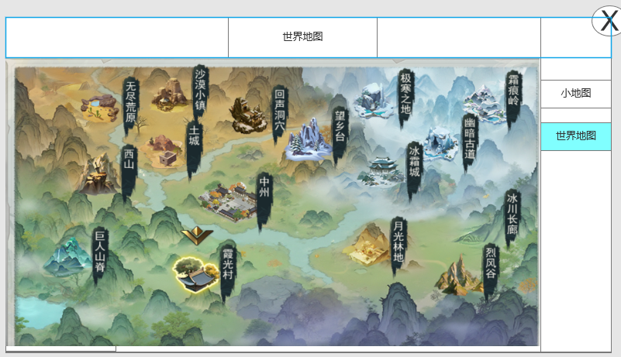
 |  | 1、标题 |  |  | 1、标题
 |  | ▶ | 中间显示功能名称 |  | ▶ | 中间显示功能名称
 |  | 2、关闭按钮 |  |  | 2、关闭按钮
 |  | ▶ | 点击后关闭界面 |  | ▶ | 点击后关闭界面
 |  | 3、地图信息 |  |  | 3、地图显示
 |  |  |  |  | ▶ | 显示地标代表的地图名称
 |  | ▶ | 显示地标代表的地图名称 |  | ▶ | 点击地标传送到该地图
 |  | ▶ | 点击地标传送到该地图 |  | ▶ | 包括区域名称，解锁等级
 |  | ▶ | 包括区域名称，解锁等级 |  | ▶ | 地标有选中和未选中状态
 |  | ▶ | 地标有选中和未选中状态 |  | ▶ | 标记，表示玩家当前在此地图中
 |  | ▶ | 标记，表示玩家当前在此地图中

3
 | 无选框标示界面

参考界面
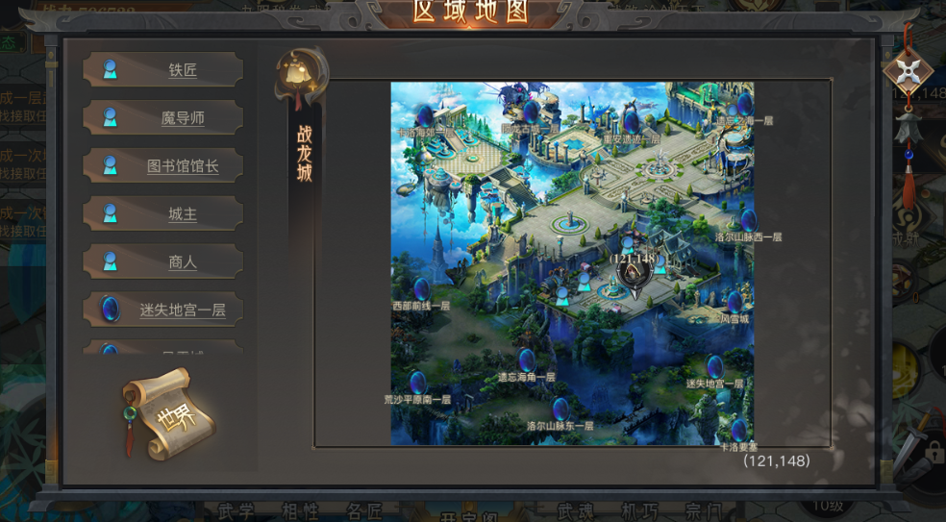
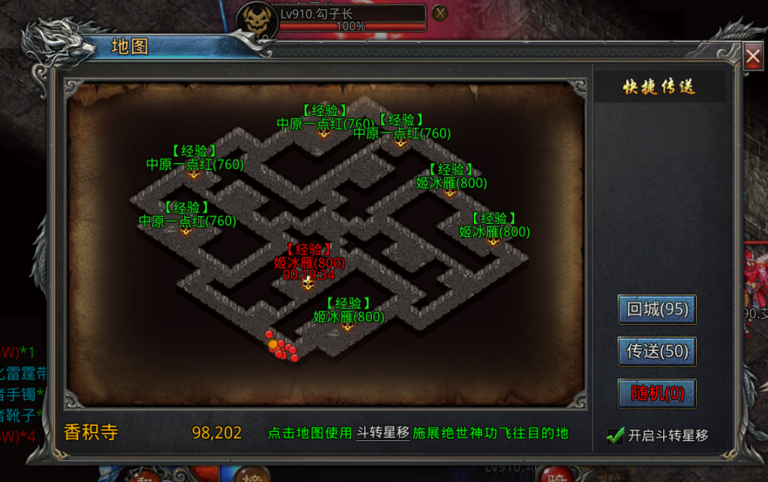
参考图

 | 参考游戏—

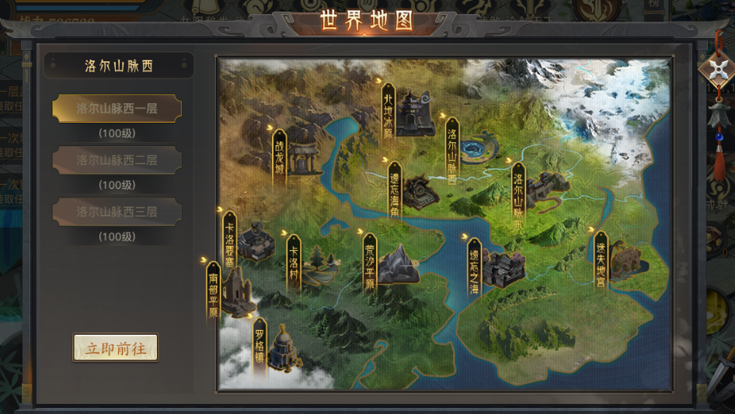

 |  | 圣装主界面

美需
美术需求

 | UI需求
 | 序号 | 类型 | 对应界面 | 内容描述 | 功能需求 | 备注 | 参考图
 | 1 | UI | 小地图界面 | 小地图界面相关内容 | 详见界面设计
 | 2 | UI | 世界地图界面 | 世界界面相关内容 | 详见界面设计

 | 原画需求
 | 序号 | 类型 | 对应界面 | 内容描述 | 功能需求 | 备注 | 参考图
 | 1 | 地图 | 等剧情再出地图场景需求

 | ICON需求
 | 序号 | 类型 | 图标需求 | 内容描述 | 功能需求 | 尺寸需求 | 参考图
 | 无 | ICON | 地图标记图标 | 根据地图上显示不同内容需要不同标记图标 | 详见界面设计

 | 动效需求
 | 序号 | 类型 | 描述 | 内容描述 | 功能需求 | 备注 | 参考图
 | 1

 | 其他
 | 序号 | 类型 | 对应界面 | 内容描述 | 功能需求 | 备注 | 参考图
 | 1 | 地标 | 新手村 | 传奇风格中式民房建筑，旁边有一棵树 | 有选中和未选中两种状态 | 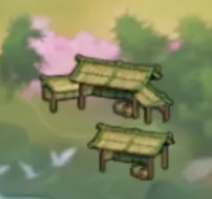
 | 2 | 地标 | 皇城 | 传奇风格，主城，华丽的城市建筑群。 | 有选中和未选中两种状态 | 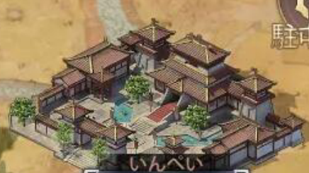
 | 3 | 地标 | 沙漠大陆 | 主大陆，沙漠特色的图标，代表沙漠大陆 | 有选中和未选中两种状态 | 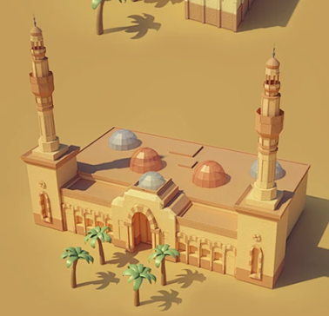
 | 4 | 地标 | 荒漠 | 主大陆，荒漠特色的图标 | 有选中和未选中两种状态 | 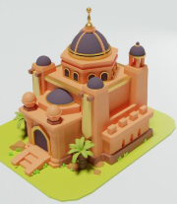
 | 5 | 地标 | 天空之城 | 主大陆，大陆建筑图标，图标上半部分布满云朵，冷色系 | 有选中和未选中两种状态 | 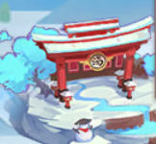
 | 6 | 地标 | 青丘山 | 云雾缭绕的仙山图标，暖色系 | 有选中和未选中两种状态 | 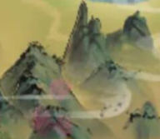
 | 7 | 地标 | 沙狐岭 | 传奇风格，普通山岭图标。暖色系 | 有选中和未选中两种状态 | 
 | 8 | 地标 | 地下宫殿 | 偏黄色风格宫殿，可有断剑等元素 | 有选中和未选中两种状态 | 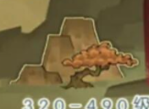
 | 9 | 地标 | 荒兽宫殿 | 偏黄色风格的宫殿丘陵。 | 有选中和未选中两种状态 | 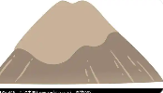
 | 10 | 地标 | 钟乳石洞 | 带有石洞元素的图标，或者关隘 | 有选中和未选中两种状态 | 
 | 11 | 地标 | 海底深渊 | 传奇风格，具备一下海底的珊瑚或者海草 | 有选中和未选中两种状态 | 
 | 12 | 地标 | 丛林幽洞 | 绿色系，有一棵树的丛林样式 | 有选中和未选中两种状态 | 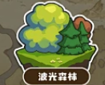
 | 13 | 地标 | 深渊之地 | 暗黑色系，平原图标 | 有选中和未选中两种状态 |  | 
 | 14 | 地标 | 极北之地 | 冷色系，冰山图标 | 有选中和未选中两种状态 | 
 | 15 | 地标 | 魔穴 | 紫色的，代表妖魔山洞。 | 有选中和未选中两种状态 | 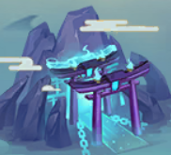
 | 16 | 地标 | 古道 | 冷色系，冰洞风格的一条长道。 | 有选中和未选中两种状态 | 
 | 17 | 地标 | 蛇穴 | 暖色系，圆形拱门，意为地宫密道。 | 有选中和未选中两种状态 | 